Dashboard
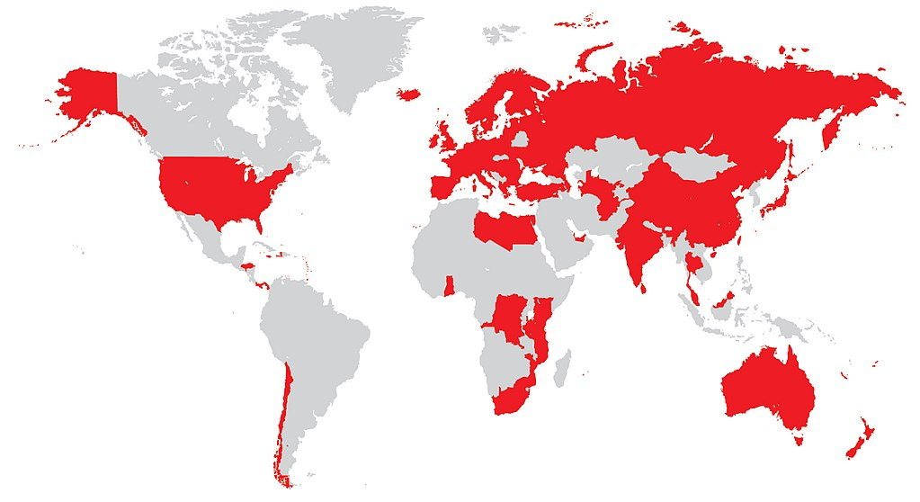
Vodafone Call Center

Call per Month
Call per day
Call per Dep
Vodafone
 | Total
7 | 21
8 | 39
9 | 239
 | Total
1 | 18
2 | 1
16 | 13
17 | 115
18 | 43
19 | 67
20 | 21
26 | 21
 | Total
Dep.1 | 220
Dep.2 | 21
Dep.3 | 13
Dep.4 | 16
Dep.5 | 18
Dep.6 | 11

Month

Call per hours
 | Total
1 AM | 1
2 AM | 1
7 AM | 5
8 AM | 3
9 AM | 15
10 AM | 7
11 AM | 4
12 PM | 12
2 PM | 7
3 PM | 14
4 PM | 25
5 PM | 10
6 PM | 121
7 PM | 54
8 PM | 10
9 PM | 10

